MAPA TOPOGRAFICO
Altura | largo | hipotenusa | 0 | 0 | Distancia | Altura
1.6 | 2 | 2.56 | 0 | 320.16 | 87.50 | 0.00
2.5 | 3.15 | 4.02 | 100 | 502.69 | 320.16 | 0.00
3 | 3.65 | 4.92 | 300 | 615.08 | 502.69 | 100.00
3.3 | 3.85 | 6.23 | 500 | 778.95 | 615.08 | 300.00
4.9 | 6.05 | 8.24 | 500 | 1,030.49 | 778.95 | 500.00
5.6 | 6.9 | 9.28 | 300 | 1,159.54 | 1,030.49 | 500.00
6.2 | 7.65 | 9.85 | 100 | 1,230.87 | 1,159.54 | 300.00
6.5 | 8 | 10.31 | 0 | 1,288.47 | 1,230.87 | 100.00
 |  |  | 0 | 3163.470508 | 1,288.47 | 0.00
 |  |  |  |  | 3100.970508 | 0.00
Distancia del rio |  | 7.75 |  |  | 3163.470508 | 100.00
De montaña a tierra |  | 0.46
Total Montaña |  | 7.29

Escala | 0.00800

espacio entre tierra y rio |  | 87.50

TRAMOS | DISTANCIA DE TUBERIAS | ALTURA | PENDIENTE | LONGITUD TUBERIA
1 | 182.53 | 100 | 28.72 | 211.13
2 | 112.39 | 200 | 60.67 | 235.42
3 | 163.87 | 200 | 50.67 | 264.56
4 | 251.55 | 0 | 0 | 254.55
5 | 129.05 | -200 | -57.17 | 235.02
6 | 71.33 | -200 | -70.37 | 209.34
7 | 57.60 | -100 | -60.06 | 112.40
 |  |  |  | 1,522.41

DIAMETRO DE TUBERIA EN CM

 | distancia | 3,433.93
 | bombeos | 7
 | depositos | 12
 | codos
 | perdida por rozamiento

TRAMO 1 |  |  |  |  | TRAMO 2 |  |  |  | TRAMO 3 |  |  |  | TRAMO 4 |  |  |  | TRAMO 5 |  |  |  | TRAMO 6 |  |  |  | TRAMO 7
PENDIENTE | 28.72 | densidad | 998 |  | PENDIENTE | 60.67 | densidad | 998 | PENDIENTE | 50.67 | densidad | 998 | PENDIENTE | 0 | densidad | 998 | PENDIENTE | 57.17 | densidad | 998 | PENDIENTE | 70.37 | densidad | 998 | PENDIENTE | 60.06 | densidad | 998
CAUDAL | 0.025 | viscosidad | 0.001000 |  | CAUDAL | 0.025 | viscosidad | 0.001 | CAUDAL | 0.025 | viscosidad | 0.001 | CAUDAL | 0.025 | viscosidad | 0.001 | CAUDAL | 0.025 | viscosidad | 0.001 | CAUDAL | 0.025 | viscosidad | 0.001 | CAUDAL | 0.025 | viscosidad | 0.001
LONGITUD DE TUBERIA | 211.13 | eta | 0.000046 |  | LONGITUD DE TUBERIA | 235.42 | eta | 0.000046 | LONGITUD DE TUBERIA | 264.56 | eta | 0.000046 | LONGITUD DE TUBERIA | 254.55 | eta | 0.000046 | LONGITUD DE TUBERIA | 235.02 | eta | 0.000046 | LONGITUD DE TUBERIA | 209.34 | eta | 0.000046 | LONGITUD DE TUBERIA | 112.40 | eta | 0.000046
DIAMETRO | 0.1541 | factor de friccion accesorios | 0.015 |  | DIAMETRO | 0.1541 | Longitud por estacion | 117.71 | DIAMETRO | 0.1541 | Longitud por estacion | 132.28 | DIAMETRO | 0.1541 | Longitud por estacion | 254.55 | DIAMETRO | 0.1541 | Longitud por estacion | 117.51 | DIAMETRO | 0.1541 | Longitud por estacion | 104.67 | DIAMETRO | 0.1541 | Longitud por estacion | 112.40
AREA | 0.01865 | Por Crane | 2.2144 |  | AREA | 0.02 | Por Crane | 1.235 | AREA | 0.02 | Por Crane | 1.387 | AREA | 0.02 | Por Crane | 2.670 | AREA | 0.02 | Por Crane | 1.232 | AREA | 0.02 | Por Crane | 1.098 | AREA | 0.02 | Por Crane | 1.179
VELOCIDAD | 1.34 |  |  |  | VELOCIDAD | 1.34 |  |  | VELOCIDAD | 1.34 | Interpolacion para valor K | 18.78 | VELOCIDAD | 1.34 | Interpolacion para valor K | 0 | VELOCIDAD | 1.34 | Interpolacion para valor K | 23.11 | VELOCIDAD | 1.34 | Interpolacion para valor K | 35.37 | VELOCIDAD | 1.34 | Interpolacion para valor K | 0
CARGA C | 0.0916 |  |  |  | CARGA C | 0.092 |  |  | CARGA C | 0.092 |  |  | CARGA C | 0.092 |  |  | CARGA C | 0.092 |  |  | CARGA C | 0.092 | Valor de K para valvula de estrangulamiento | 1,077.42 | CARGA C | 0.092 | Valor de K para valvula de estrangulamiento | 1,076.84
Re | 206,147.48 |  |  |  | Re | 206,147.48 |  |  | Re | 206,147.48 |  |  | Re | 206,147.48 |  |  | Re | 206,147.48 |  |  | Re | 206,147.48 |  |  | Re | 206,147.48
Factor friccion colebrok | 0.017649 |  |  |  | Factor friccion colebrok | 0.017649 |  |  | Factor friccion colebrok | 0.017649 |  |  | Factor friccion colebrok | 0.017649 |  |  | Factor friccion colebrok | 0.017649 |  |  | Factor friccion colebrok | 0.017649 |  |  | Factor friccion colebrok | 0.017649
Factor friccion halland | 0.017438 |  |  |  | Factor friccion halland | 0.017438 |  |  | Factor friccion halland | 0.017438 |  |  | Factor friccion halland | 0.017438 |  |  | Factor friccion halland | 0.017438 |  |  | Factor friccion halland | 0.017438 |  |  | Factor friccion halland | 0.017438
perdidas darcy | 2.2144 |  |  |  | perdidas darcy | 2.21 |  |  | perdidas darcy | 2.21 |  |  | perdidas darcy | 2.21 |  |  | perdidas darcy | 2.21 |  |  | perdidas darcy | 2.21 |  |  | perdidas darcy | 2.21
perdidas darcy | 2.1879 |  |  |  | perdidas darcy | 2.19 |  |  | perdidas darcy | 2.19 |  |  | perdidas darcy | 2.19 |  |  | perdidas darcy | 2.19 |  |  | perdidas darcy | 2.19 |  |  | perdidas darcy | 2.19

Accesorios | cantidad | valores de K | carga (m) |  | Accesorios por estación | cantidad | valores | carga (m) | Accesorios por estación | cantidad | valores | carga (m) | Accesorios por estación | cantidad | valores | carga (m) | Accesorios por estación | cantidad | valores | carga (m) | Accesorios por estación | cantidad | valores | carga (m) | Accesorios por estación | cantidad | valores | carga (m)
entrada al rio proyectada | 1 | 0.5 | 0.0458 |  | succion de tanque previo | 1 | 0.5 | 0.0458 | salida de tanque previo | 1 | 0.5 | 0.0458 | salida de tanque previo | 1 | 0.5 | 0.0458 | salida de tanque previo | 1 | 0.5 | 0.0458 | salida de tanque previo | 1 | 0.5 | 0.0458 | salida de tanque previo | 1 | 0.5 | 0.0458
2 codos de 45° | 2 | 0.12 | 0.0220 |  | 2 codos de 60° | 2 | 0.375 | 0.0687 | 2 codos de 51° | 2 | 0.28 | 0.0516 | 2 codos de 90° (arreglo al suelo) | 2 | 0.45 | 0.0824 | 2 codos de angulo dado | 2 | 0.35 | 0.0635 | 2 codos de angulo dado | 2 | 0.53 | 0.0972 | 2 codos de 60° | 2 | 0.38 | 0.0687
valvula de retencion columpio | 0 | 0 | 0.0000 |  | valvula de retencion columpio | 0 | 1.5 | 0.0000 | valvula de retencion columpio | 0 | 1.5 | 0.0000 | valvula de retencion columpio | 0 | 1.5 | 0.0000 | valvula de compuerta | 0 | 0.12 | 0.0000 | valvula de compuerta | 0 | 0.12 | 0.0000 | valvula de compuerta | 0 | 0.12 | 0.0000
valvula de compuerta | 0 | 0 | 0.0000 |  | valvula de compuerta | 0 | 0.12 | 0.0000 | valvula de compuerta | 0 | 0.12 | 0.0000 | valvula de compuerta | 0 | 0.12 | 0.0000 | salida a tanque receptor | 1 | 1 | 0.0916 | salida a tanque receptor | 1 | 1 | 0.0916 | salida a tanque receptor | 1 | 1 | 0.0916
salida a tanque receptor | 1 | 1 | 0.0916 |  | salida a tanque receptor | 1 | 1 | 0.0916 | salida a tanque receptor | 1 | 1 | 0.0916 | salida a tanque receptor | 1 | 1 | 0.0916 |  |  | 2.31 | 0.20 |  |  | 2.68 | 0.23 |  |  | 2.37 | 0.21
 |  | 1.62 | 0.16 |  |  |  | 3.87 | 0.2061 |  |  | 3.68 | 0.19 |  |  | 4.02 | 0.22

z | altura | 100.00 |  |  |  |  |  |  |  |  |  |  |  |  |  |  | z | altura | 0.00 |  | z | altura | 0.00 |  | z | altura | 0.00
 | total | 102.3473 |  |  | z | altura | 100.00 |  | z | altura | 100.00 |  | z | altura | 0.00 |  |  | carga total por estacion | 1.43 |  |  | carga total por estacion | 1.33236 |  |  | total | 1.38
 |  |  |  |  |  | carga total por estacion | 101.44 |  |  | carga total por estacion | 101.58 |  |  | total | 2.89 |  |  | total | 2.87 |  |  | carga total | 2.66472 |  |  | carga total | 1.38
 |  |  |  |  |  | carga total | 202.88 |  |  | carga total | 203.15 |  |  | carga total | 2.89
potencia | 25.05 | En Kw
potencia en HP | 33.59 | En Hp |  |  |  |  |  |  |  |  |  |  |  |  |  |  | potencia | 0.00 | En Kw |  | potencia | 0.00 | En Kw |  | potencia | 0.00 | En Kw
 |  |  |  |  | potencia | 31.04 | En Kw |  | potencia | 31.08 | En Kw |  | potencia | 0.88 | En Kw |  | potencia en HP | 0.00 | En Hp |  | potencia en HP | 0.00 | En Hp |  | potencia en HP | 0.00 | En Hp
 |  |  |  |  | potencia en HP | 41.62 | En Hp |  | potencia en HP | 41.68 | En Hp |  | potencia en HP | 1.19 | En Hp
 |  |  |  |  | Para el tramo 2 se emplearan 2 estaciones de bombeo, los accesorios se emplearan para 1 estacion de bombeo, los datos luego seran duplicados para una contemplacion total |  |  |  | Para el tramo 2 se emplearan 2 estaciones de bombeo, los accesorios se emplearan para 1 estacion de bombeo, los datos luego seran duplicados para una contemplacion total |  |  |  | Para este tramo se empleara un bomba de 2Kw, esto para evitar sobrecargas en la bomba hidraulica |  |  |  | Para este tramo se empleara una valvula de estrangulamiento al final de cada tanque, ya que el flujo de agua se mantendra a 1,34m/s |  |  |  | Para este tramo se empleara una valvula de estrangulamiento al final de cada tanque, ya que el flujo de agua se mantendra a 1,34m/s

TRAMO 8 | DISTANCIA EN METROS | TOTAL METROS | ALTURA |  | TRAMO 8
DISTANCIA PREVIA A LA CARRETERA | 250.00 | 250.00 | 0 |  | PENDIENTE | 0 | densidad | 998
BAJADA | 0.00 | 250.00 | -10 |  | CAUDAL | 0.025 | viscosidad | 0.001000
DISTANCIA DE TUBERIA SUBTERRANEA | 312.50 | 562.50 | -10 |  | LONGITUD DE TUBERIA | 1,911.52 | eta | 0.000046
CAMBIO DE DIRECCION | 25.00 | 587.50 | -10 |  | DIAMETRO | 0.1541 | factor de friccion accesorios | 0.015
DISTANCIA SUBTERRANEA | 1,187.50 | 1,775.00 | -10 |  | AREA | 0.01865 | Por Crane | 20.0488
DISTANCIA HASTA LA EMPRESA | 62.50 | 1,837.50 | 100 |  | VELOCIDAD | 1.34
TRAMO DE SUBIDA | 126.52 |  |  |  | CARGA C | 0.0916
TOTAL DE TUBERIA | 1,911.52 |  |  |  | Re | 206,147.48
 |  |  |  |  | Factor friccion colebrok | 0.017649
 |  |  |  |  | Factor friccion halland | 0.017438
 |  |  |  |  | perdidas darcy | 2.2144
 |  |  |  |  | perdidas darcy | 2.1879

 |  |  |  |  | Accesorios | cantidad | valores de K | carga (m)
 |  |  |  |  | entrada al tanque | 1 | 0.5 | 0.0458
 |  |  |  |  | 4 codos de 90° | 4 | 0.45 | 0.1648
 |  |  |  |  | 2 codos de 60° | 2 | 0.375 | 0.0687
 |  |  |  |  | valvula de compuerta | 1 | 0.12 | 0.0110
 |  |  |  |  | valvula de retencion | 1 | 1.5 | 0.1374
 |  |  |  |  | salida a tanque en empresa | 1 | 1.00 | 0.0916
 |  |  |  |  |  |  | 5.67 | 0.52

 |  |  |  |  | z | altura | 100.00
 |  |  |  |  |  | total | 120.5681

 |  |  |  |  | potencia | 36.89 | En Kw
 |  |  |  |  | potencia en HP | 49.47 | En Hp

PERDIDAS
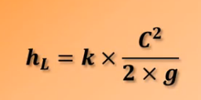
 |  |  |  | PERDIDAS MENORES
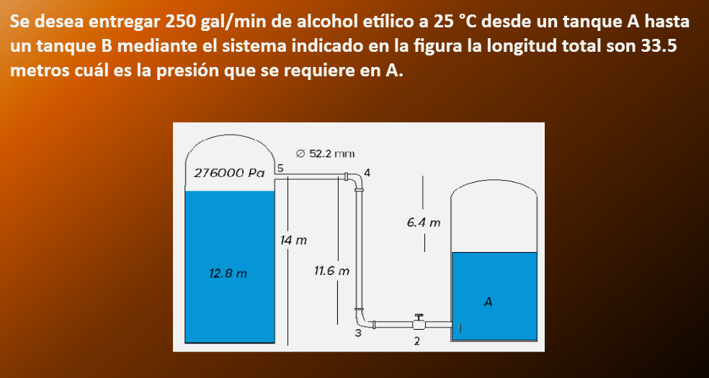

 |  |  |  | TIPOS DE VALVULAS
 |  |  |  | COMPUERTA
 |  |  |  | GLOBO
 |  |  |  | BOLA
 |  |  |  | MARIPOSA
 |  |  |  | AGUJA
 |  |  |  | GRADO DE APERTURA

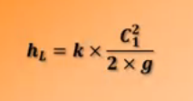
 |  |  |  | EL VALOR DE k INDICA EL TIPO DE SALIDA |  |  |  |  |  |  |  |  |  |  | factor | 15852
 |  |  |  |  |  |  |  |  |  |  |  | caudal | 250 | gal/min | 0.0158 | 0.0158
 |  |  |  |  |  |  |  |  |  |  |  | tanque A
 |  |  |  | SE USA NORMALMENTE EL VALOR DE k = 1 |  |  |  |  |  |  |  | tanque B
 |  |  |  |  |  |  |  |  |  |  |  | Longitud |  |  | 861,596.11 | 8.62
 |  |  |  |  |  |  |  |  |  |  |  | velocidad | 7.37 | m/s
 |  |  |  |  |  |  |  |  |  |  |  | carga | 2.77 | m
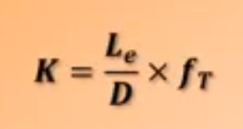
 |  |  |  |  |  |  |  |  |  |  |  | acce 1 | 1.38
 |  |  |  | Coeficiente de resistencia para accesorios |  |  |  |  |  |  |  | acce 2 | 8.41
 |  |  |  |  |  |  |  |  |  |  |  | acce 3 | 1.58
 |  |  |  |  |  |  |  |  |  |  |  | acce4 | 1.58
 |  |  |  |  |  |  |  |  |  |  |  | acce5 | 2.77
 |  |  |  |  |  |  |  |  |  |  |  |  | 15.72

 |  |  |  |  |  |  |  |  |  |  |  | Re | 432,890.01
 |  |  |  |  |  |  |  |  |  |  |  | f | 0.01977
 |  |  |  |  |  |  |  |  |  |  |  | Hlinea | 34.99
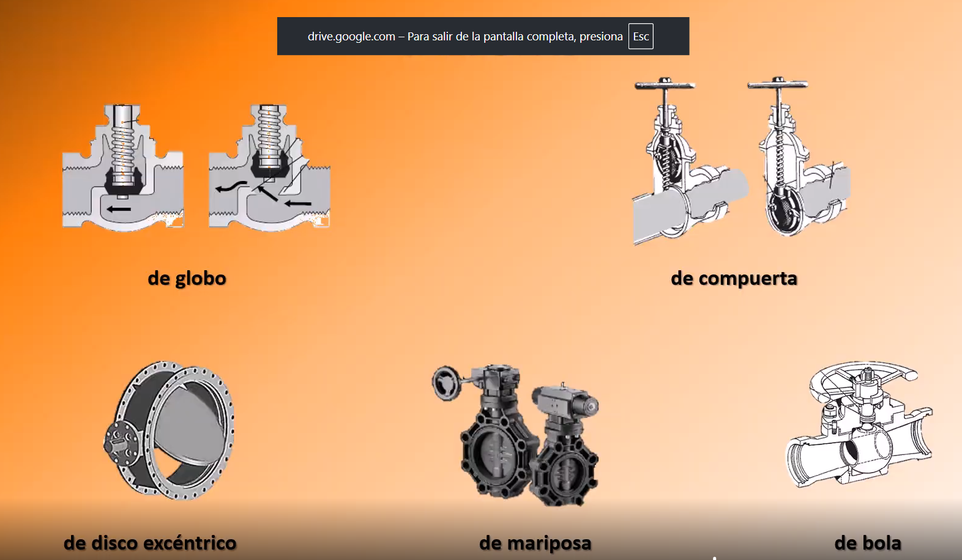
 |  |  |  |  |  |  |  |  |  |  |  | Hmenor | 50.71

 |  |  |  |  | Tipos de Valvulas

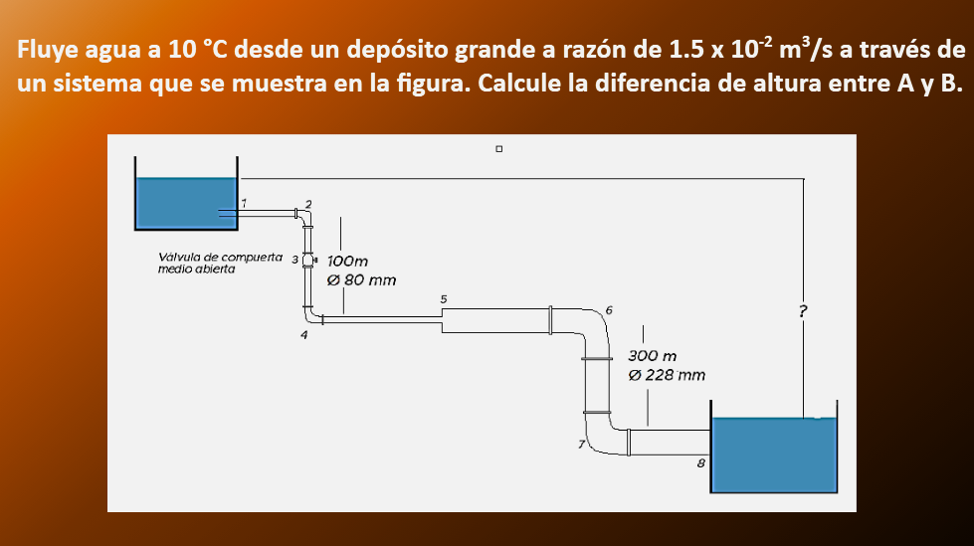

 |  |  |  |  |  |  |  |  |  |  |  | Caudal | 0.015 |  | gravedad *2 | 19.62 | 0.4526
 |  |  |  |  |  |  |  |  |  |  |  | L1 | 0.1000 |  | acc1 | 0.35 | 0.017
Rapidez del flujo volumetrico |  |  |  |  |  |  |  |  |  |  |  | L2 | 0.3000 |  | ace2 | 0.230826
 |  |  |  |  |  |  |  |  |  |  |  | D1 | 0.0800 | 0.15 | acc3 | 1.231072 | 0.01
 |  |  |  |  |  |  |  |  |  |  |  | D2 | 0.2280 |  | acc4 | 0.230826
 |  |  |  |  |  |  |  |  |  |  |  | A1 | 0.0050265482457 |  | acc5 | 0.35
 |  |  |  |  |  |  |  |  |  |  |  | A2 | 0.040828138126 |  | acc6 | 0.0028833
 |  |  |  |  |  |  |  |  |  |  |  | C1 | 2.9842 | 1.415 | acc7 | 0.0028833
 |  |  |  |  |  |  |  |  |  |  |  | C2 | 0.3674 |  | acc8 | 0.006865
 |  |  |  |  |  |  |  |  |  |  |  | Carga 1 | 0.4539 |  | total | 2.4114
 |  |  |  |  |  |  |  |  |  |  |  | Carga 2 | 0.0069
 |  |  |  |  |  |  |  |  |  |  |  | densidad | 1000 | 998
 |  |  |  |  |  |  |  |  |  |  |  | Re1 | 183,640.32 | 211,825.50 | HL1 | 10.9343525
 |  |  |  |  |  |  |  |  |  |  |  | Re2 | 64,435.20 |  | HL2 | 0.19791072368
 |  |  |  |  |  |  |  |  |  |  |  | F1 | 0.01726987113 |  |  | 11.132263224
 |  |  |  |  |  |  |  |  |  |  |  | F2 | 0.013781303047
 |  |  |  |  |  |  |  |  |  |  |  | F1 por colebrok | 0.01934 |  | total perdidas | 13.5437
tamaño de tuberia |  |  |  |  |  |  |  |  |  |  |  | F2 por colbrok | 7.022282477
 |  |  |  |  |  |  |  |  |  |  |  |  | 0.01934 | 0.019154672525
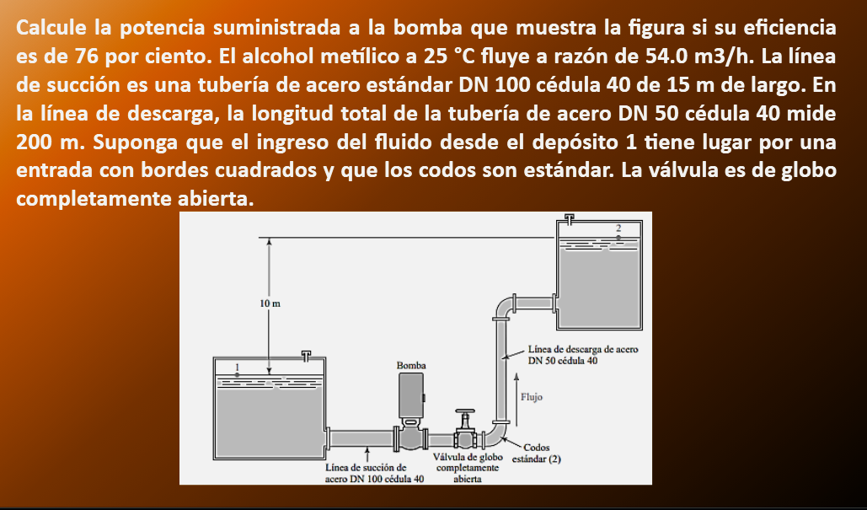

Ejercicios |  |  |  |  |  |  |  | l/min | m^3/s
 |  |  |  |  |  |  | Q | 100 | 0.00167
 |  |  |  |  |  |  | material | cobre
 |  |  |  |  |  |  | angulo | 30

 |  |  |  |  |  |  | diametro | 25 | 0.025 | Diametro 1 | 0.02
 |  |  |  |  |  |  | pared | 1.5 | 0.0015 | diametro 2 | 0.07
 |  |  |  |  |  |  |  |  | 0
 |  |  |  |  |  |  | diametro | 80 | 0.08
 |  |  |  |  |  |  | pared | 2.8 | 0.0028
interpolacion de tabla
3 | 4 |  |  |  |  |  | area 1 | 0.00038013271108
0.71 | 0.79 |  |  |  |  |  | c1 | 4.38
0.7 | 0.78
 |  |  |  |  |  |  | carga de velocidad | 0.9798
K | 0.738 |  |  |  |  |  | relacion de diametros | 3.38
 |  |  |  |  |  |  | HL | 0.72

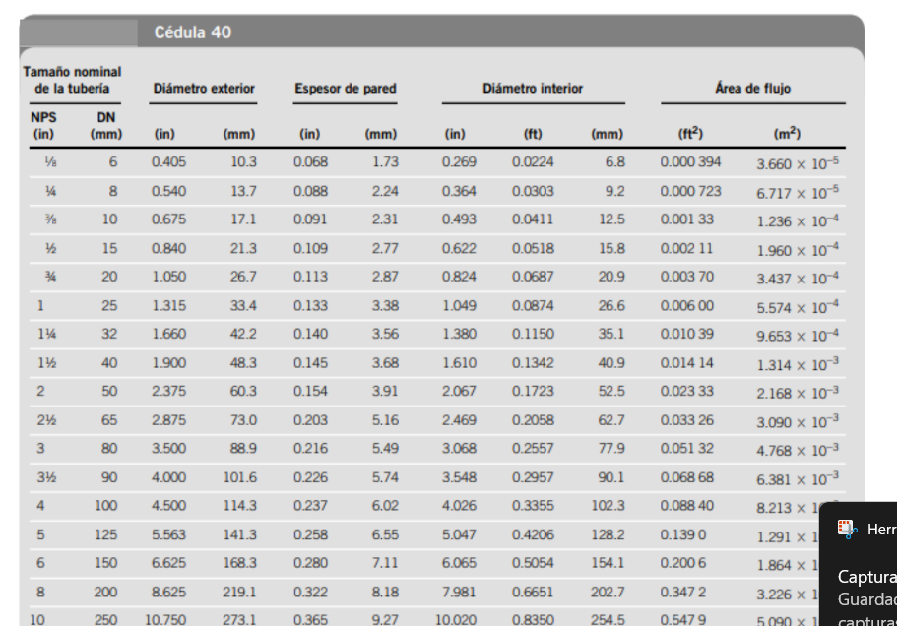
 |  |  |  |  |  |  |  |  |  |  |  |  |  | caudal | 0.015 |  | acce1 | 0.085
 |  |  |  |  |  |  |  |  |  |  |  |  |  | eficiencia | 76% |  | acc2 | 14.4704
perdida de energia |  |  |  |  |  |  |  |  |  |  |  |  |  | D1 | 0.1023 |  | acc3 | 1.2768
 |  |  |  |  |  |  |  |  |  |  |  |  |  | D2 | 0.0525 |  | acc4 | 1.2768
Q | 0.04 | m^3/s |  |  |  |  |  |  |  |  |  |  |  | A1 | 0.008213 |  | acc5 | 2.24
 |  |  |  |  |  |  |  |  |  |  |  |  |  | A2 | 0.002168 |  |  | 19.349
tuberia | dn150 | celula 40 |  |  |  |  |  |  |  |  |  |  |  | C1 | 1.8264
 |  |  |  |  |  |  |  |  |  |  |  |  |  | C2 | 6.9188 |  | linea 1 | 0.63089442815
diametro | 168.3 | 0.1683 |  |  |  |  |  |  |  |  |  |  |  | carga1 | 0.1700 |  | linea2 | 182.74438095
pared | 7.11 | 0.00711 |  |  |  |  |  |  |  |  |  |  |  | carga2 | 2.4399 |  |  | 202.72
 |  |  |  |  |  |  |  |  |  |  |  |  |  | densidad | 789 |  | Ha | 212.72
diametro interno | 0.15408 |  |  |  |  |  |  |  |  |  |  |  |  | Re1 | 263,241.31 | 263,241.31
diametro interno | 0.1541 |  |  |  |  |  |  |  |  |  |  |  |  | Re2 | 511,776.41 | 511,776.41 | potencia | 32,496.81 | 32.50
area | 0.01865 | 0.018650700961
 |  |  |  |  |  |  |  |  |  |  |  |  |  | F1 | 0.016340739301 | 0.017947195052
C1 | 2.145 |  |  |  |  |  |  |  |  |  |  |  |  | F2 | 0.019056663864 | 0.01961717237

carga de velocidad | 0.2344
HL | 0.23

tuberia diametro interno
0.0158 | m

caudal | 12.5 | gal/mil | 1 gal | 3.7854
caudal | 0.0007885440323

area | 0.00019606679751 | m^2 |  | K | 50
 |  |  |  | Ft | 0.026
c1 | 4.02 | m/s
 |  |  |  | HL curva | 1.07
p1
p2 |  |  |  | Re | 4,314.76 | turbulento
y
HL = HL linea - accesorio

F | 0.0260 | 0.04194 | perdida por linea
epsilon | 0.000046 |  | 53.40
re | 4,314.76 |  | 54.47
 |  |  | 587.70

REYNOLDS

 |  | FORMULA DE REYNOLDS
 |  | FLUJO LAMINAR Y TURBULENTO

DENSIDAD | 1000
VELOCIDAD | 2.5
DIAMETRO | 0.05
ETA | 0.0004

SERIE Y PARALELO
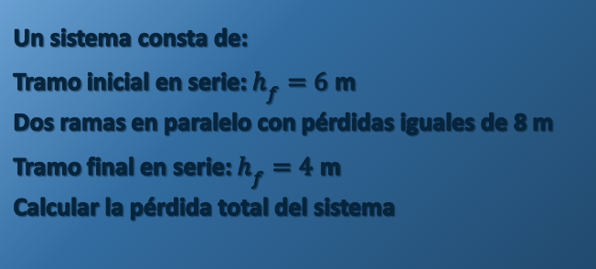

tramo inicial | 6
tramos en paralelo | 8
tramo final | 4

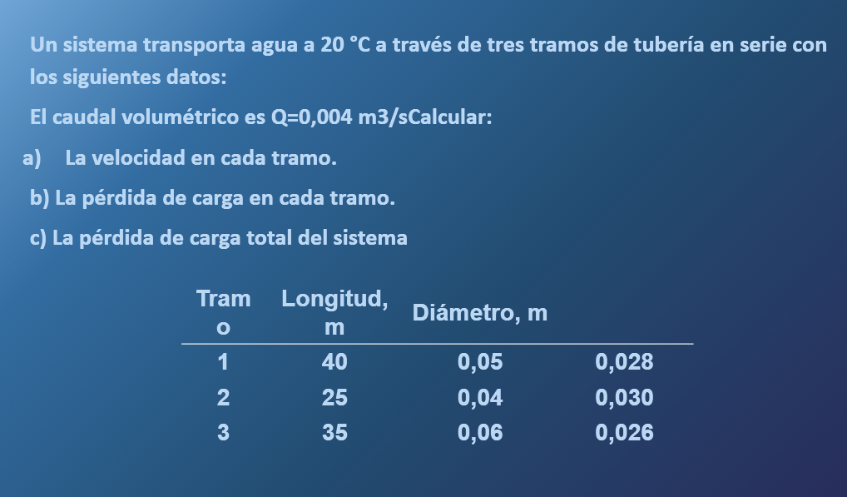

tramos | longitud | diametro | areas | velocidad | perdidas | F
1 | 40 | 0.05 | 0.00196 | 2.0372 | 0.028 | 4.7381544993
2 | 25 | 0.04 | 0.00126 | 3.1831 | 0.03 | 9.6828348282
3 | 35 | 0.06 | 0.00283 | 1.4147 | 0.026 | 1.5471283961

caudal | 0.004 |  |  |  | total | 15.968

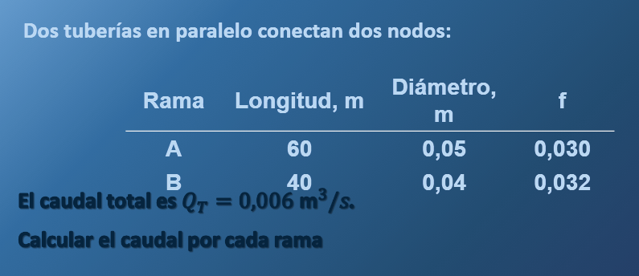

rama | longitud | diametro | area | f | K | caudal total | 1.4731391275
a | 60 | 0.05 | 0.0019634954085 | 0.03 | 475,930.70
b | 40 | 0.04 | 0.0012566370614 | 0.032 | 1,032,835.72

caudal | 0.006
caudal final

BOMBAS HIDRAULICAS
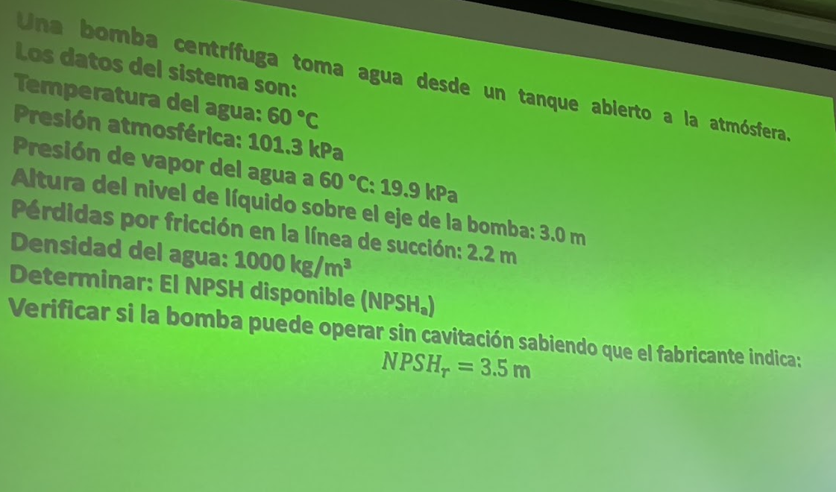
CURVA DE BOMBA
H | 24.00
CAUDAL | 37.42

Q | 61.855
Q/2 | 30.928

Q | 55.09
H | 12.1

Pbomba | 10.33
Pvapor | 2.03
gamma | 9810
NPSHr | 3.5
rho | 1000
h | 3
perdidas por friccion | 2.2
NPSHa | 9.10
Comparacion | sistema seguro

Ptanque 2 | 180000
Pvapor | 312000
NPSHa

